Sheet1
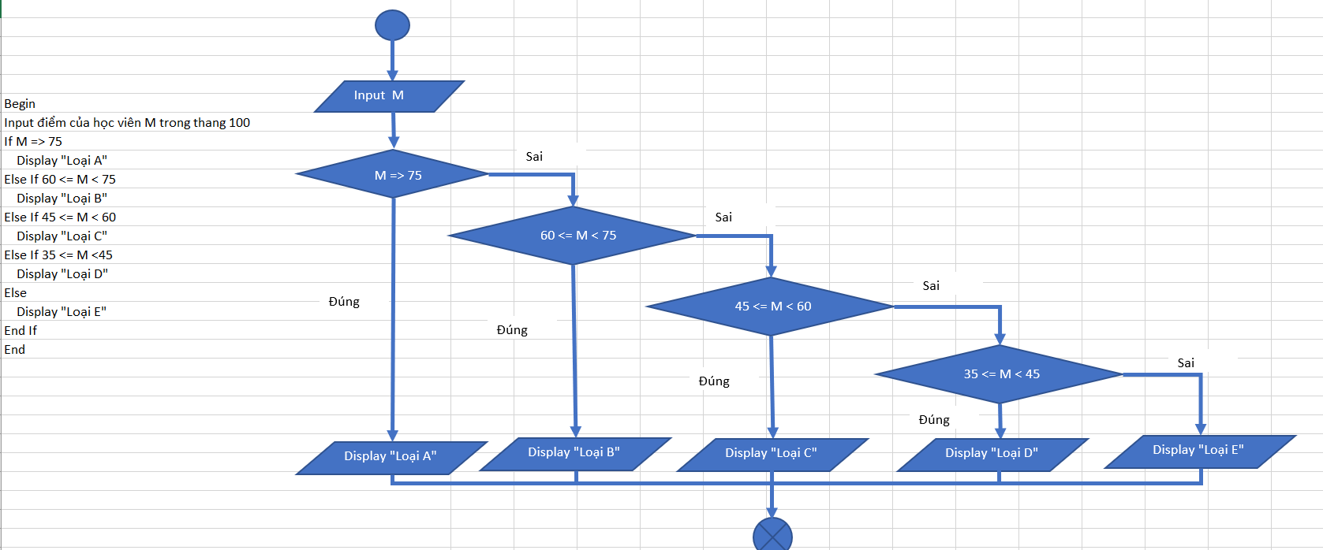

Input điểm học viên M
Begin
Input điểm của học viên M trong thang 100
If M > 100
Display "Giá Trị Không Hợp Lệ"
Else If M => 75
If M > 100
Sai
Display "Loại A"
Else If 60 <= M
Display "Loại B"
If M => 75
Else If 45 <= M
Sai
Display "Loại C"
Else If 35 <= M
Display "Loại D"
If 60 <= M
Sai
Else
Display "Loại E"
End If
If 45 <= M
Sai
End If

If 35 <= M
Sai

Đúng
Đúng
Đúng
Đúng
Đúng

Display "Loại A"
Display "Giá Trị Không Hợp Lệ"
Display "Loại B"
Display "Loại C"
Display "Loại D"
Display "Loại E"

